Лист1
ID | Summary | Description | Severity | Priority | Attachments
1 | Некорректное значение "-20" в загловке “BMW X6 в Санкт-Петербурге” на странице с результатами поиска. | Фактический результат: в заголовке отображается значение "-20" после поиска объявлений. Ожидаемый результат: отображается корректный заголовок со значением равному количеству найденных объявлений. В данном случае "20". | minor | medium
2 | Пустой элемент интрефейса в блоке "Скидки на новые авто" на странице поиска объявлений. | Фактический результат: в блоке "Скидки на новые авто" на странице поиска объявлений наблюдается пустой элемент интерфейса. Ожидаемый результат: в блоке "Скидки на новые авто" на странице поиска объявлений наблюдается корректная информация в элементе интерфейса (ссылка на скидку и её условия). | minor | high
3 | Несоответствие товара на странице с результатами поиска при указании марки и модели автомобиля. | В результатах поиска BMW X6 среди предложений отображается Mercedes-Benz C-класс и лобовое стекло Mercedes G63 AMG, что не соответствует запросу пользователя. Фактический результат: помимо BMW X6 в результатах поиска присутствуют Mercedes-Benz C-класс и лобовое стекло Mercedes G63 AMG. Ожидаемый результат: в результатах поиска содержатся только автомобили марки BMW модели X6. | critical | 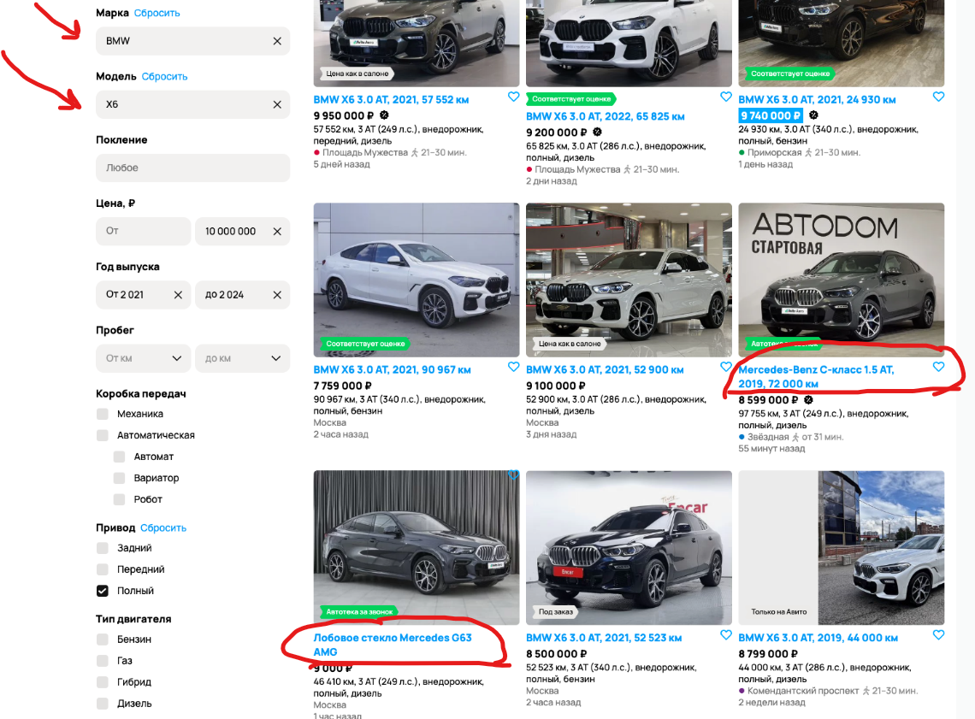 high
4 | Несоответствие товара на странице с результатами поиска при указании года выпуска автомобиля. | В результатах поиска автомобилей с годом выпуска от 2021 до 2024 среди предложений отображаются автомобили с годом выпуска, не входящим в заданный диапазон, что не соответствует запросу пользователя. Фактический результат: помимо автомобилей с годом выпуска от 2021 до 2024, в результатах поиска присутствуют автомобили с годом выпуска 2019. Ожидаемый результат: в результатах поиска содержатся только автомобили с годом выпуска от 2021 до 2024 года. | critical | 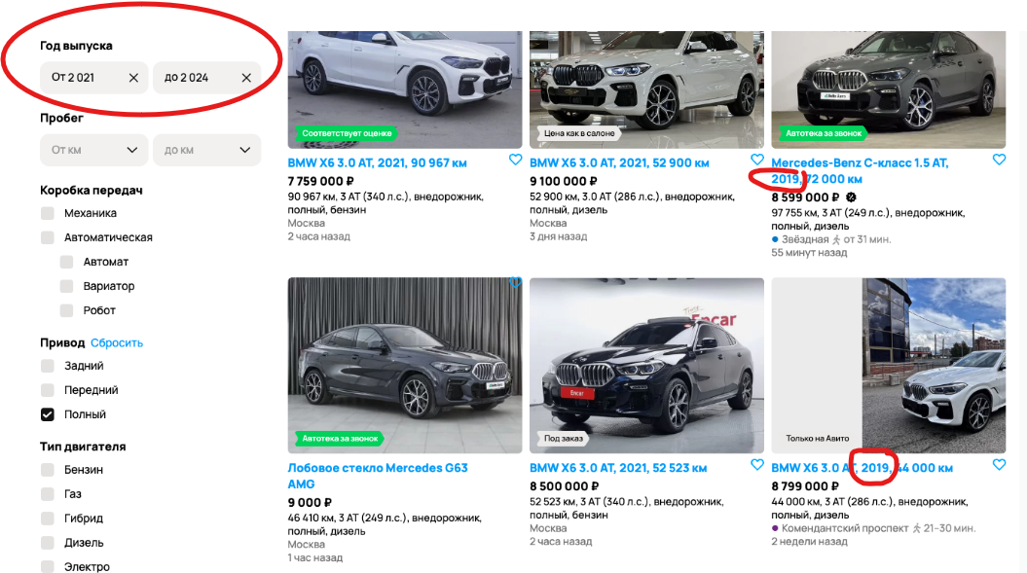 high
5 | Несоответствие товара на странице с результатами поиска при указании привода автомобиля. | В результатах поиска автомобилей с полным приводом среди предложений отображаются автомобили с переднем приводом, что не соответствует запросу пользователя. Фактический результат: помимо автомобилей с полным приводом в результатах поиска присутствуют автомобили с передним приводом. Ожидаемый результат: в результатах поиска содержатся только автомобили с полным приводом. | critical | 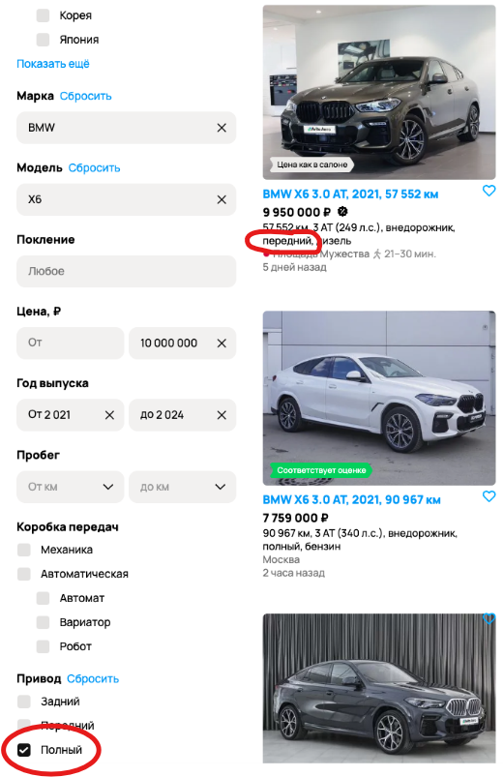 high
6 | На странице с результатами поиска у некоторых объявлений не отображается изображение автомобиля. | На странице с результатами поиска у некоторых объявлений не отображается изображение автомобиля, несмотря на то, что само изображение загружено. Фактический результат: в некоторых объявлениях не отображается изображение автомобиля, а вместо этого отображается окно, в котором указаны параметры автомобиля. Ожидаемый результат: у всех объявлений должны отображатся изображения при условии их наличия. | medium | medium | 